1 - 업무용승용차 관련비용등
http://cafe.daum.net/transtax/R8Xs/26 |  | 사업기간 | 2020-01-01 | ~ | 2020-12-31 |  | 빨간색 안에 기재 후 정리하여 "2-법인세신고제출용SHEET"에 다시 기재 |  |  |  |  |  |  |  | ※ 리스료-매입계산서 , 렌트료-매입 세금계산서(불공) 수취
NO. | 1 | 2 | 3 | 4 | 5 | 6 | 7 | 8 | 9 | 10 | 11 | 12 | 13 | 14 | 15
차명 | 제네시스 | 그랜저 | BMW 530I | 아반떼MD | K7 | 벤츠520D
차종 / 용도 | 대형/승용 | 대형/승용 | 대형/승용 | 대형/승용 | 중형/승용 | 대형/승용
승차정원 | 5명 | 5명 | 5명 | 5명 | 5명 | 5명
차량번호 | 63오4035 | 63오4036 | 63오4037 | 63오4038 | 63허4035 | 63오4039
명의구분(법인명의,렌트,리스) | 자사법인명의 | 자사법인명의 | 리스차량 | 리스차량 | 렌트(허·하·호) | 자사법인명의
리스·렌탈 캐피탈명 |  |  | BMW파이낸셜서비스코리아㈜ | BMW파이낸셜서비스코리아㈜ | AJ렌터카㈜
취득일(임차계약일) | 2015-09-02 | 2017-01-20 | 2016-05-16 | 2020-07-17 | 2020-07-15 | 2016-04-10
당해 양도일(임차종료일) |  |  | 2019-05-16 | 2021-07-17 | 2021-07-15 | 2018-07-20
업무전용(임직원한정)보험가입 | 가입 | 가입 | 가입 | 가입 | 가입 | 가입
보험기간 - 1 | 2017-09-02 | 2017-01-20 | 2016-05-16 | 2020-01-01 | 2018-07-15 | 2017-04-10
 | 2018-09-02 | 2018-01-20 | 2018-05-16 | 2020-12-31 | 2019-07-15 | 2018-04-10
보험기간 - 2 | 2018-09-02 | 2018-01-20 | 2018-05-16 |  |  | 2018-04-10
 | 2019-09-02 | 2019-01-20 | 2019-05-16 |  |  | 2019-04-10
운행기록작성여부 | 작성 | 작성 | 작성 | 작성하지 않음 | 작성하지 않음 | 작성
당기의 총 주행거리 | 50,000km | 45,000km | 80,000km | - | - | 20,000km
당기의 업무용사용거리 | 40,000km | 41,400km | 76,800km | - | - | 19,000km
사적사용거리 | 10,000km | 3,600km | 3,200km | - | - | 1,000km | - | - | - | - | - | - | - | - | -
업무용 사용비율 | 80% | 92% | 96% |  |  | 95%
주된 승차자 | 대표자타일러 | 손예진이사 | 김태희공장장 | 전현무과장 | 손석희팀장 | 전현무직원
취득가액 | 90,000,000원 | 100,000,000원 | - | - | - | 80,000,000원
계정별원장(판·제·공) 차량유지비,보험료,세금과공과,여비교통비등 엑셀로 받아 각 금액 옆에 (차량유지비의 경우 각 비용 항목 타이틀로 기재후) 차량번호 기재후 차량번호별로 정렬하여 합계를 냅니다. (잡손실·세금과공과 교통위반벌과금,대리기사비 합산 제외)
당기 감가상각비 장부계상액 | 15,000,000원 | 20,000,000원 | - | - | - | 9,000,000원 |  |  |  |  |  |  |  |  |  | 2016.1.1.이후 개시하는 사업연도에 취득한 업무용승용차의 경우 → 정액법과 내용연수 5년을 적용하여 계산한 금액으로 한다.
임차료 | - | - | 12,000,000원 | 12,000,000원 | 15,000,000원 |  |  |  |  |  |  |  |  |  |  | 리스료 , 렌트료 , 임차료 계정과목 참조 (리스사 · 렌트사에 연간 리스료및 보험료등 내역 요청하는게 더 정확함)
임차료 중 감가상각비 상당액 | - | - | 7,800,000원 | 10,788,000원 | 10,500,000원 | - | - | - | - | - | - | - | - | - | -
유류비 | 9,000,000원 | 10,000,000원 | 7,300,000원 | 5,600,000원 | 4,500,000원 | 4,000,000원
보험료 | 1,000,000원 | 1,200,000원 | 3,000,000원 | 300,000원 |  | 500,000원 |  |  |  |  |  |  |  |  |  | 리스일 경우 연간 리스료·임차료 중 보험료
자동차세 | 850,000원 | 900,000원 | 1,000,000원 | 100,000원 |  | 400,000원 |  |  |  |  |  |  |  |  |  | 리스일 경우 연간 리스료·임차료 중 자동차세
수선(차량정비·수선)비 | 800,000원 | 500,000원 | 200,000원 | - |  | 300,000원 |  |  |  |  |  |  |  |  |  | 리스 경우 연간 리스료·임차료 중 수선유지비(구분이 안될경우 0)
기타비용(통행료등) | 250,000원 | 400,000원 | 700,000원 | 200,000원 | 600,000원 | 200,000원
관련비용 합계 | 26,900,000 | 33,000,000 | 20,000,000 | 17,800,000 | 20,100,000 | 14,400,000 | - | - | - | - | - | - | - | - | -

※ 당해 사업연도 - 아무나 보험(임직원 전용 보험 아닐 경우) |  |  | - 미가입기간 비율 전액 손금불산입하고 (사용자)상여처분 - 연말정산 재정산 정확히 기재 "향후 세무조사"
아무나 보험가입일
아무나 보험종료일

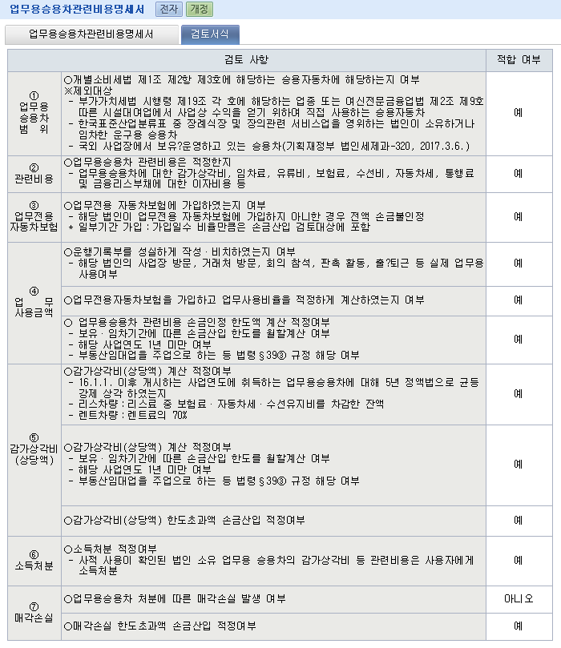
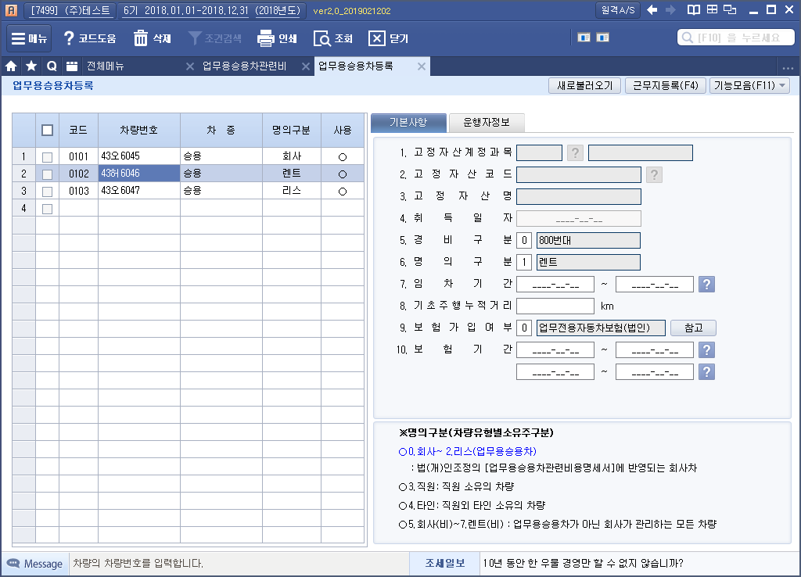
 |  |  |  |  |  |  | 자사법인명의
 |  |  |  |  |  |  | 리스차량
 |  |  |  |  |  |  | 렌트(허·하·호)

 |  |  |  |  |  |  | 가입
 |  |  |  |  |  |  | 미가입
 |  |  |  |  |  |  | 일부기간 가입

 |  |  |  |  |  |  | 작성
 |  |  |  |  |  |  | 작성하지 않음

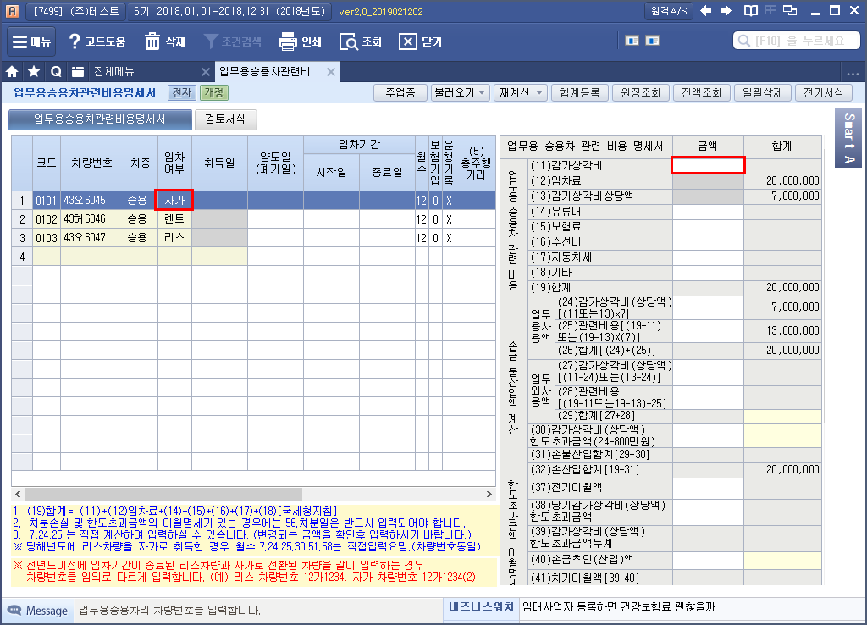

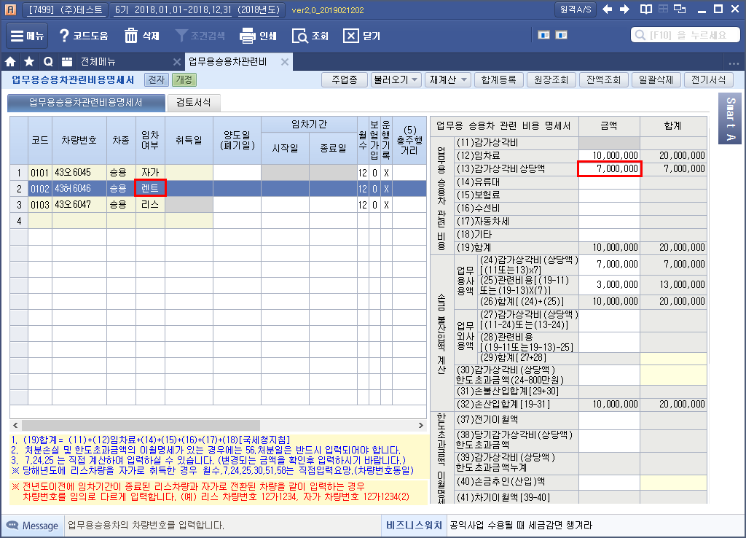

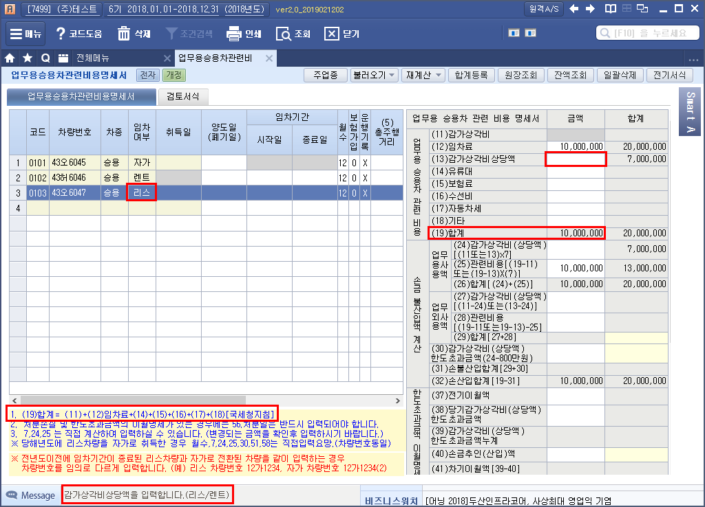

소득처분
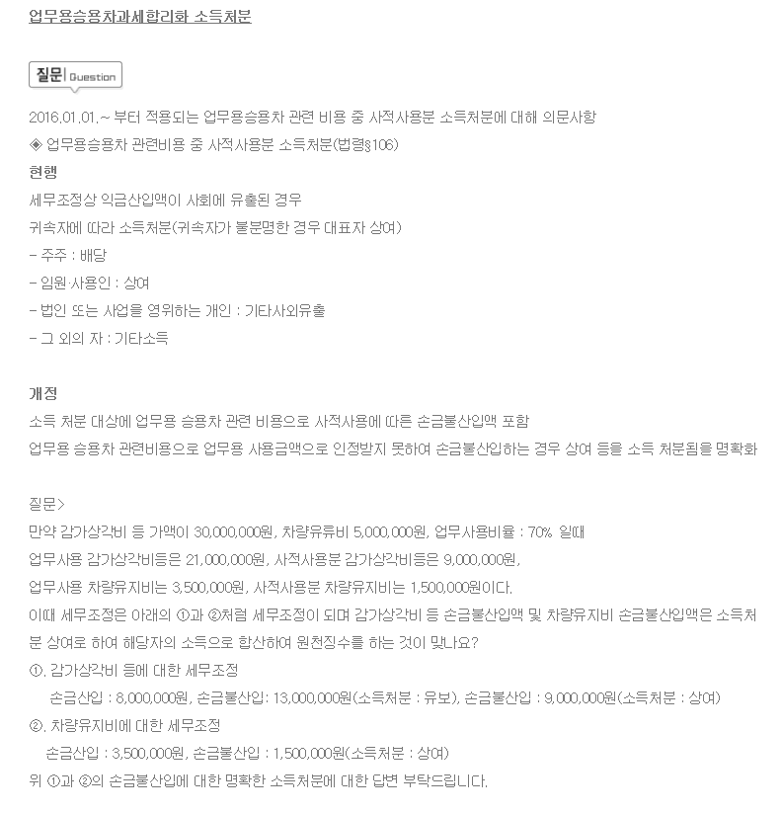

업무용승용차관련비용명세서-법인세신고제출용
■ 법인세법 시행규칙 [별지 제29호서식] <신설 2016...> |  |  |  |  |  |  |  |  |  |  |  |  |  |  |  |  |  |  |  |  |  |  |  |  |  |  |  |  |  | (1쪽)

사 업 연 도 |  | 2020-01-01 |  |  |  |  |  | 업무용승용차(VAT불공차) 관련비용 명세서 (1,000CC이하 경차,화물,9인승이상승합차 제외) |  |  |  |  |  |  |  |  |  |  |  |  |  |  |  |  | 법인명 |  |  | 선우회계법인 |  |  |  |  |  |  |  |  | 가입
 |  | ~ |  |  |  |  |  |  |  |  |  |  |  |  |  |  |  |  |  |  |  |  |  |  |  |  |  |  |  |  |  |  |  |  |  |  | 미가입
 |  |  |  |  |  |  |  |  |  |  |  |  |  |  |  |  |  |  |  |  |  |  |  |  | 사업자등록번호 |  |  | 3128112345 |  |  |  |  |  |  |  |  | 일부가입
 |  | 2020-12-31 |  |  |  |  |  |  |  |  |  |  |  |  |  |  |  |  |  |  |  |  |  |  |  |  |  |  |  |  | ※ 법인의 경우 - 2016.1.1 이후 취득 업무용승용차(불공차량) 정액법 5년 |  |  |  |  |  | ※ 차량운행일지(km,거래처명,목적지(출퇴근용포함))는 최소 5년이상(결손해당연도는 10년이상) 보관 해야 합니다. -> 세무조사대비

1. 업무용 사용비율 및 업무용승용차 관련비용 명세 |  |  |  |  |  |  |  |  |  |  |  |  |  |  |  |  |  |  |  |  |  |  |  |  |  |  |  |  |  |  | ※ 하단 전부 기재욤. |  |  |  |  |  | ※ 임직원전용보험 미가입및 일부가입(기간안분)에 대해서 전액 이용자에게 전액 (인정)상여처분(차량운행자 연말정산에 합산)
① 차량 번호 | ② 차종 |  |  | ③ 임차 여부 | ④ 보험 가입 여부 |  | ⑤ 총주행 거 리 (km) |  | ⑥ 업무용 사용거리 (km) |  | ⑦ 업 무 사용비율 (⑥/⑤) |  | ⑧업무용승용차 관련비용(운행일지및 차량관련 계정별원장 참조 작성) |  |  |  |  |  |  |  |  |  |  |  |  |  |  |  |  |  |  |  |  |  | ⓐ 기초(2018.12.31) (km) | ⓑ 기말(2019.12.31) (km) | 법인 ★임직원전용보험★ 가입기간 |  | 일수 | 의무가입기간 (해당연도 과세기간) |  | 일수 | 비율 | 차량운행자 직급및 성명 | 리스차량 임차료에 (中)포함된 보험료,자동차세,수선유지비)

 |  |  |  |  |  |  |  |  |  |  |  |  | ⑨감가 상각비 |  | ⑩연간임차료 |  |  | 연간 ⑫유류비 |  |  | 연간 ⑬보험료 (리스-별도) |  | 연간 ⑭수선비 (리스-별도) |  |  | 연간 ⑮자동차세 (리스-별도) | 연간 16.기타 |  | 17.합계 |  | 회사차 |  | 렌트/리스 임차기간 |  |  |  |  |  |  |  |  |  |  |  | 리스차량만 작성(리스회사에 요청) 리스임차료에 포함된 보험료,자동차세,수선유지비
 |  |  |  |  |  |  |  |  |  |  |  |  |  |  |  | ⑪감가상각 비상당액 |  |  |  |  |  |  |  |  |  |  |  |  |  |  | 취득일 | 양도일 | 시작일 | 종료일 |  |  | 시작일 | 종료일 |  | 시작일 | 종료일 |  |  |  | 보험료 | 자동차세 | 수선유지비 | 리스차량 감가상각비 상당액
41러1200 | 대형 승용 제네시스 |  |  | 법인 차량 | 가입 |  | 9,930 |  | 9,930 |  | 100.0% |  | 8,182,650 |  |  |  |  | 1,967,635 |  |  | 720,950 |  |  |  |  | 825,460 | 373,260 |  | 12,069,955 |  | 2014-03-05 |  |  |  |  |  | 2020-03-09 | 2021-03-09 | 366 | 2020-01-01 | 2020-12-31 | 366 | 100.00% | 손예진 대표 |  |  |  | -

60수1282 | 대형 승용 그랜저 |  |  | 법인 차량 | 가입 |  | 11,025 |  | 11,025 |  | 100.0% |  | 6,050,758 |  |  |  |  | 2,184,609 |  |  | 922,800 |  |  |  |  | 740,740 | 537,000 |  | 10,435,907 |  | 2019-05-19 |  |  |  |  |  |  |  | 0 | 2020-01-01 | 2020-12-31 | 366 | 0.00% | 현빈 이사 |  |  |  | -

94다1237 | 중형화물 스타렉스 |  |  | 법인 차량 | 미가입 |  | 10,946 |  | 10,946 |  | 100.0% |  | - |  |  |  |  | 2,609,022 |  |  | 1,321,110 |  | 335,000 |  |  | 27,070 | 268,000 |  | 4,560,202 |  |  |  |  |  | 10,946 | 10,946 | 1929-12-19 | 1929-12-19 | 1 | 2020-01-01 | 2020-12-31 | 366 | 0.27% | 쥐방울 사원 |  |  |  | -

94마1230 | 소형화물 스타렉스 |  |  | 법인 차량 | 일부가입 |  | 9,726 |  | 9,726 |  | 100.0% |  | - |  |  |  |  | 2,318,231 |  |  | 1,113,100 |  | 1,390,000 |  |  | 27,070 | 214,000 |  | 5,062,401 |  |  |  |  |  | 9,726 | 9,726 | 1926-08-17 | 1926-08-17 | 1 | 2020-01-01 | 2020-12-31 | 366 | 0.27% |  |  |  |  | -

30호1212 | 중형 승용 아반떼 |  |  | 렌트 차량 | 가입 |  | 26,713 |  | 26,713 |  | 100.0% |  | - |  | 4,690,000 |  |  | 3,991,024 |  |  | - |  | 200,000 |  |  |  | 95,000 |  | 8,976,024 |  |  |  | 2016-01-01 | 2020-06-30 |  |  |  |  | 0 | 2020-01-01 | 2020-12-31 | 366 | 0.00% |  |  |  |  | -

30호1213 | 중형 승용 아반떼 |  |  | 렌트 차량 | 가입 |  | 9,047 |  | 9,047 |  | 100.0% |  | - |  | 4,880,909 |  |  | 1,351,656 |  |  | - |  |  |  |  |  |  |  | 6,232,565 |  |  |  | 2016-01-01 | 2020-04-06 |  |  |  |  | 0 | 2020-01-01 | 2020-12-31 | 366 | 0.00% |  |  |  |  | -

58호1297 | 중형 승용 아반떼 |  |  | 렌트 차량 | 가입 |  | 4,506 |  | 4,506 |  | 100.0% |  | - |  | 5,628,000 |  |  | 673,214 |  |  | - |  |  |  |  |  |  |  | 6,301,214 |  |  |  | 2019-04-01 | 2022-04-06 |  |  |  |  | 0 | 2020-01-01 | 2020-12-31 | 366 | 0.00% |  |  |  |  | -

54하1242 | 중형 승용 아반떼 |  |  | 렌트 차량 | 가입 |  | 25,202 |  | 25,202 |  | 100.0% |  | - |  | 5,628,000 |  |  | 3,765,275 |  |  | - |  | 172,000 |  |  |  |  |  | 9,565,275 |  |  |  | 2017-03-04 | 2022-03-03 |  |  |  |  | 0 | 2020-01-01 | 2020-12-31 | 366 | 0.00% |  |  |  |  | -

40호1265 | 중형 승용 쏘나타 |  |  | 렌트 차량 | 가입 |  | 5,500 |  | 5,500 |  | 100.0% |  | - |  | 1,154,545 |  |  | 821,721 |  |  | - |  |  |  |  |  | 90,000 |  | 2,066,266 |  |  |  | 2019-10-01 | 2025-09-30 |  |  |  |  | 0 | 2020-01-01 | 2020-12-31 | 366 | 0.00% |  |  |  |  | -

40호1224 | 중형 승용 카렌스 |  |  | 렌트 차량 | 가입 |  | 8,571 |  | 8,571 |  | 100.0% |  | - |  | 890,909 |  |  | 1,280,540 |  |  | - |  |  |  |  |  |  |  | 2,171,449 |  |  |  | 2016-11-01 | 2020-06-30 |  |  |  |  | 0 | 2020-01-01 | 2020-12-31 | 366 | 0.00% |  |  |  |  | -

17.합계 |  |  |  |  |  |  |  |  |  |  |  |  | 14,233,408 |  | 22,872,363 |  |  | 20,962,927 |  |  | 4,077,960 |  | 2,097,000 |  |  | 1,620,340 | 1,577,260 |  | 67,441,258
 |  |  |  |  |  |  |  |  |  |  |  |  |  |  |  | -

2. 업무용승용차 관련비용 손금불산입 계산
① 차량 번호 | 19. 업무사용금액 |  |  |  |  |  |  |  |  |  |  |  |  | 20. 업무외사용금액 |  |  |  |  |  |  |  |  |  | 27.감가상각비 (상당액) 한도초과금액 (21.-800만원) |  |  | 28.손금불산입 합계 (26.+27.) |  | 29.손금산입 합계 (17.-28.)
 | 21. 감가상각비 (상당액) [( ⑨또는⑪)×⑦)] |  |  |  |  | 23. 관련비용 [(17.-9. 또는-11.) ×⑦)] |  |  |  | 23. 합계 (21.+22.) |  |  |  | 24.감가상각비 (상당액) (⑨-21. 또는 ⑪-21.) |  |  | 25.관련비용 [(17.-⑨. 또는 -⑪) -22.] |  |  |  |  | 26. 합계 (24.+25.)
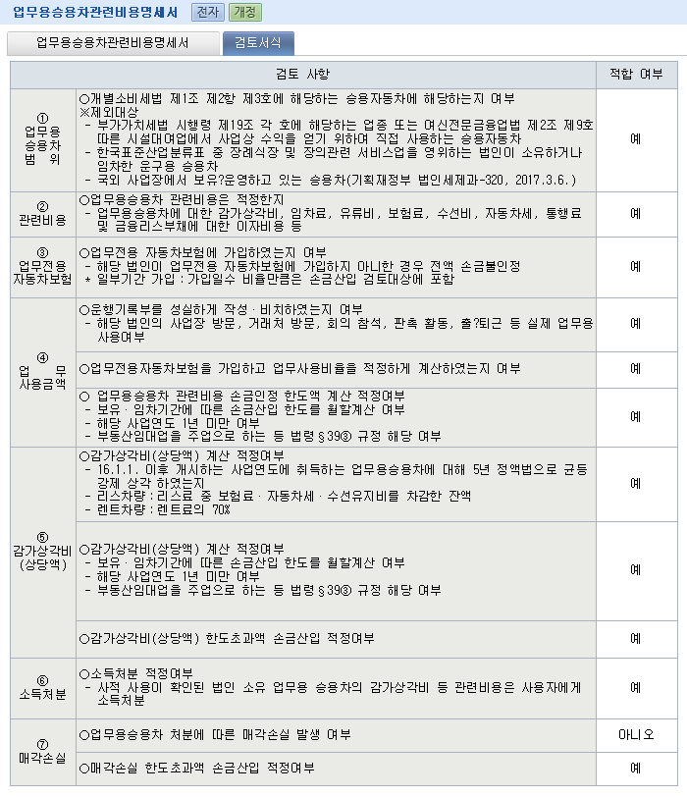

30.합계
■ 법인세법 시행규칙 [별지 제29호서식] <신설 2016...> |  |  |  |  |  |  |  |  |  |  |  |  |  |  |  |  |  |  |  |  |  |  |  |  |  |  |  |  |  | (2쪽)

사 업 연 도 |  | 2020-01-01 |  |  |  |  |  | 업무용승용차 관련비용 명세서 |  |  |  |  |  |  |  |  |  |  |  |  |  |  |  |  | 법인명 |  |  | 선우회계법인
 |  | ~
 |  |  |  |  |  |  |  |  |  |  |  |  |  |  |  |  |  |  |  |  |  |  |  |  | 사업자등록번호 |  |  | 3128112345
 |  | 2020-12-31

3. 감가상각비(상당액) 한도초과금액 이월명세
31.차 량 번 호 |  |  | 32.차종 |  |  |  | 33.취득일 (임차기간) |  |  |  | 34.전기이월액 |  |  |  |  | 35.당기 감가상각비(상당액) 한도초과금액 |  |  |  | 36.감가상각비(상당액) 한도초과금액 누계 |  |  |  | 37.손금추인(산입)액 |  |  |  | 38.차기이월액(35.-37.)

38. 합계
4. 업무용승용차 처분손실 및 한도초과금액 손금불산입액 계산
39. 차량 번호 |  |  | 40.양도가액 |  |  |  |  | 41.세무상 장부가액 |  |  |  |  |  |  |  |  |  |  |  |  |  |  |  | 46.처분손실 (40.-45.<0) |  |  |  | 47.처분손실 한도초과 금액 손금불산입 (46.-800만원)
 |  |  |  |  |  |  |  | 42.취득가액 |  |  |  | 43.감가상각비 누계액 |  |  |  | 44.감가상각비한도초과금액 차기이월액 (=38.) |  |  |  | 45.합계 (42.-43.+44.)

48.합계
5. 업무용승용차 처분손실 한도초과금액 이월명세
49.차 량 번 호 |  |  | 50.차종 |  |  |  |  | 51.처분일 |  |  |  | 52.전기이월액 |  |  |  |  |  |  | 53.손금산입액(800만원 한도) |  |  |  |  |  |  | 54.차기이월액 (52.-53.)

48.합계

검토
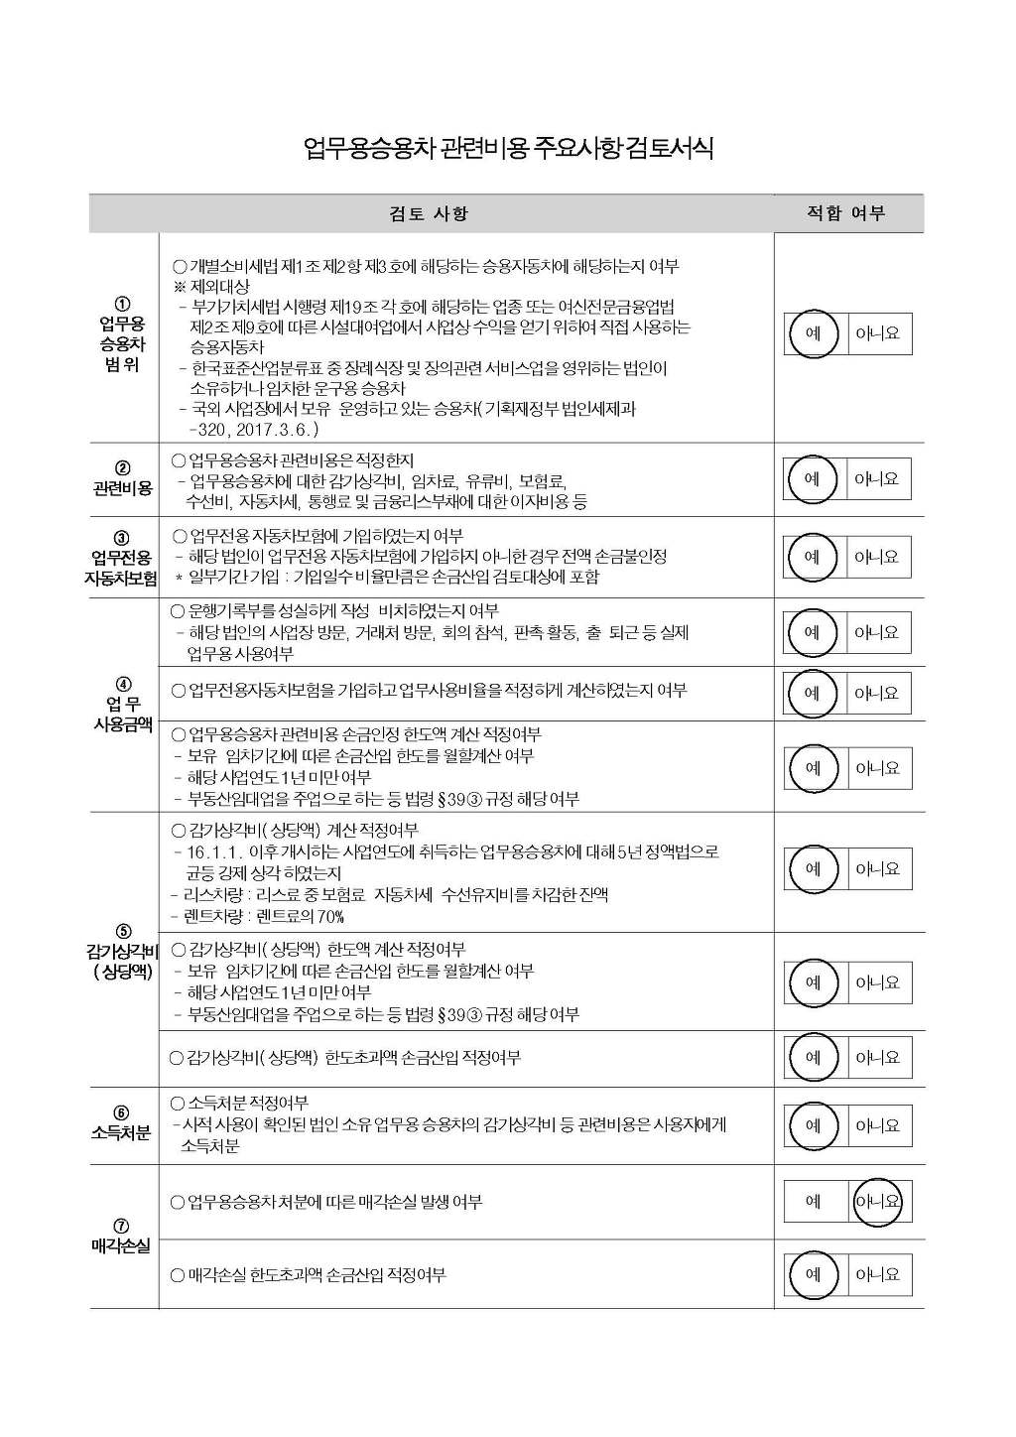

운행일지 작성예시
※ 본 서식은 Excel DATA 를 자동 변환하기 위한 서식입니다.

사업자등록번호 |  |  | 1234567890 |  |  | 운행기록부 (업무용승용차)
※ 명의구분 (차량유형별 소유주 구분)
○ 0.회사 ~ 2.리스(업무용승용차)
: 법(개)인 조정의 [업무용승용차관련비용명세서]에 반영되는 회사 차량
○ 3.직원: 직원소유의 차량
○ 4.타인: 직원외 타인 소유의 차량
○ 5.회사(비)~7.렌트(비) : 업무용승용차가 아닌 회사가 관리하는 모든 차량
1. 기본 정보 [ 신규차량 자동 등록시 - ①~④ 모두 기입/ ※ 차량등록된경우-②,④ 만 기입 ]
①차종 |  |  |  | ②차량번호 |  | ③기초km |  | ④명의구분
쏘나타2.0 |  |  |  | 서울1가1234 |  | 10,000 |  | 0.회사
※ 빨간색 체크부분은 필수 입력사항입니다.
[비고 : 해당 숫자 입력, 직접 내용 입력]
1.거래처방문
2.제조시설등 사업장방문
3.회의참석
4.판촉활동
5.교육등 기타업무활동
2. 차량 운행기록 내역 |  |  |  |  |  |  |  |  |  |  |  |  | [단위 : km]
년도 | 월 | 일 | 부서 | 성명 | 구분 | 분류(출) | 출발지명 | 주소 | 분류(도) | 도착지명 | 주소 | 주행km | 비고
2016 | 6 | 1 | 영업팀 | 홍길동 | 1.출근용 | 자택 |  |  | 회사 |  |  | 10 | 1
2016 | 6 | 1 | 영업팀 | 홍길동 | 3.업무용 | 회사 |  |  | 거래처 | 가나상사 | 서울시 강남구 압구정동 100 | 30 | 2
2016 | 6 | 1 | 영업팀 | 홍길동 | 3.업무용 | 거래처 | 가나상사 | 서울시 강남구 압구정동 100 | 회사 |  |  | 30 | 3
2016 | 6 | 1 | 영업팀 | 홍길동 | 2.퇴근용 | 회사 |  |  | 자택 |  |  | 10 | 4
2016 | 6 | 5 | 영업팀 | 홍길동 | 4.비업무 | 자택 |  |  |  | 롯데백화점잠실점 | 서울특별시 송파구 잠실동 40-1 | 15 | 시장조사

[ 작성요령 ]
1. ※ 필수사항 (신규차량등록포함하여 입력시) : 사업자번호, 차종, 차량번호,명의구분,년,월,일,구분,주행km
2. 신규 부서,사원이 있는 경우 프로그램(부서/사원등록)에서 먼저 등록 해야 합니다.
3. 신규 차량의 경우 엑셀업로드시 프로그램(업무용차량등록) 에
기본 입력 사항 (①~④)이 자동 등록 됩니다.
4. 차량 운행기록 내역 작성시 자택과 회사 선택시 주소는 업로드시 자동 반영됩니다.
(업무용차량등록의 근무지와 부서사원등록의 자택주소가 반영됩니다.)
5. 비고란 작성시 숫자로 입력시 해당 내용이 운행기록부 비고내용으로 반영됩니다.
(1.거래처방문 /2.제조시설등 사업장방문 /3.회의참석 /4.판촉활동 /5.교육등 기타업무활동)
=> 비고란에 숫자외의 직접 내용 입력시 해당내용이 반영됩니다.

